상품제안서
씽크웨이 세상하얀이 PRO 음파 전동칫솔 TC-T01 | 상품코드: F22434

 |  |  |  |  |  |  | 02-412-0044 | www.easy1.co.kr
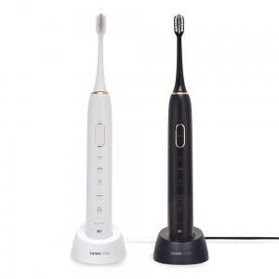

【상세/제작정보】 | <p>스티커는 500장 단위입니다. 풀컬러로 제작 가능하며 90*55mm이내 사이즈여야 합니다. 1박스에 50개입 입니다</p><p>&nbsp;</p><p>※ 블랙색상 일시 품절입니다.</p>

【인쇄/포장옵션】 | 레이저, 스티커 / 포장지포장

【공급단가】 | 수량 | 10~ | 50~ | 100~ | 300~ | 500~
*VAT별도 | 단가 | 30,570원 | 29,450원 | 28,320원 | 27,200원 | 26,520원

【상품 URL】 | https://dev.easy1.co.kr:443/src/goods_detail.php?gdno=22434

